TDSheet


ПОСТАВКА TG 2-1 - 11.03.2024

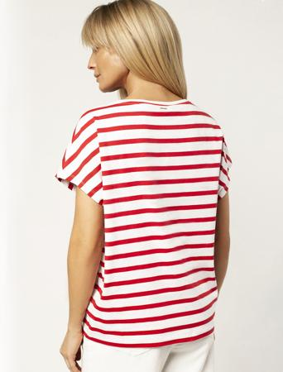
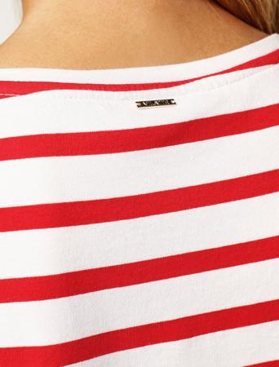
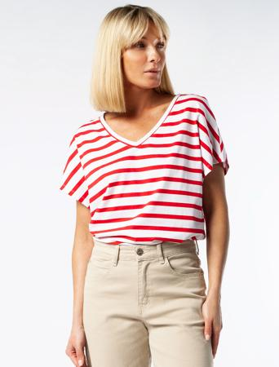 | 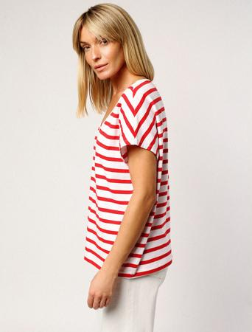 | Футболка из премиального хлопка с цельнокроеным рукавом
 |  | Артикул | D49.961
 |  | Цвет | белый-красный
 |  | Состав | 92%Хлопок 8%ПУ
 |  | Футболка с цельнокроеным рукавом выполнена из премиального хлопка с высоким содержанием эластана. Изделие украшено металлическим логотипом бренда. Идеально держит форму и сохраняет внешний вид в течение долговременного использования. Полоска актуальный тренд весенне-летнего сезона. Для создания образов «в морском стиле» хорошо сочетается с белым или темно-синим денимом.

 |  | Размер | Ед. измерения | Ваш заказ (шт/уп):

 |  | р.42, рост 170 | шт
 |  | р.44, рост 170 | шт
 |  | р.46, рост 170 | шт
 |  | р.48, рост 170 | шт
 |  | р.50, рост 170 | шт
 |  | р.52, рост 170 | шт
 |  | р.54, рост 170 | шт
 |  | р.56, рост 170 | шт

 |  | Цена за 1 шт.: | 1,150
 |  | Сумма: | 0

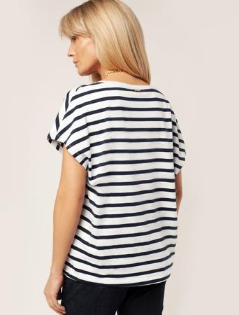
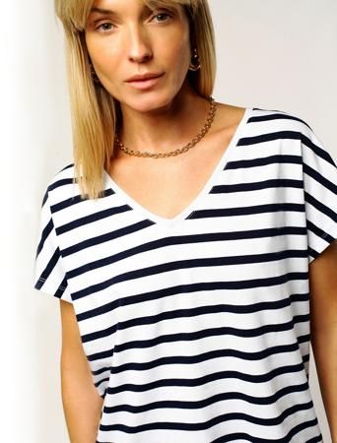
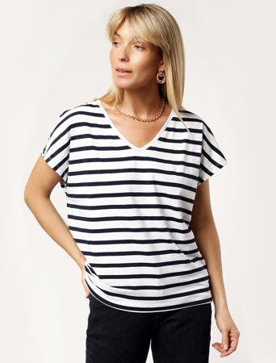 | 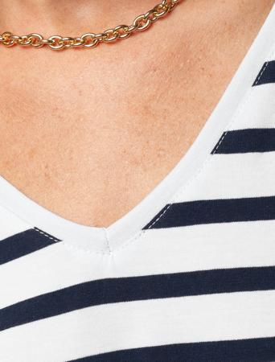 | Футболка из премиального хлопка с цельнокроеным рукавом
 |  | Артикул | D49.961
 |  | Цвет | белый-синий
 |  | Состав | 92%Хлопок 8%ПУ
 |  | Футболка с цельнокроеным рукавом выполнена из премиального хлопка с высоким содержанием эластана. Изделие украшено металлическим логотипом бренда. Идеально держит форму и сохраняет внешний вид в течение долговременного использования. Полоска актуальный тренд весенне-летнего сезона. Для создания образов «в морском стиле» хорошо сочетается с белым или темно-синим денимом.

 |  | Размер | Ед. измерения | Ваш заказ (шт/уп):

 |  | р.42, рост 170 | шт
 |  | р.44, рост 170 | шт
 |  | р.46, рост 170 | шт
 |  | р.48, рост 170 | шт
 |  | р.50, рост 170 | шт
 |  | р.52, рост 170 | шт
 |  | р.54, рост 170 | шт
 |  | р.56, рост 170 | шт

 |  | Цена за 1 шт.: | 1,150
 |  | Сумма: | 0

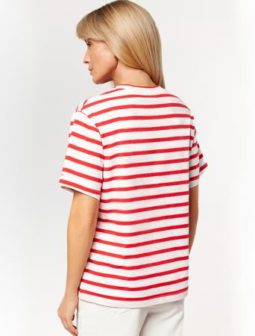
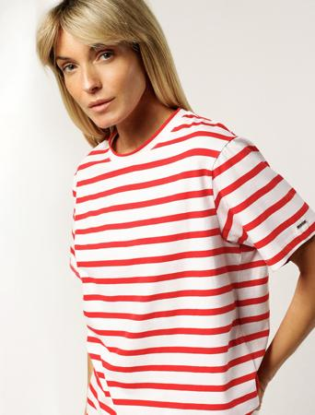
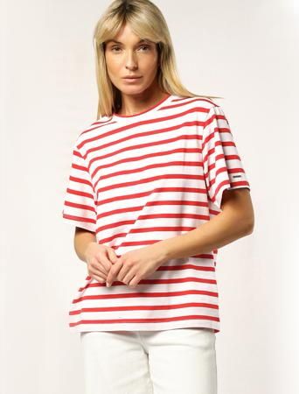 | 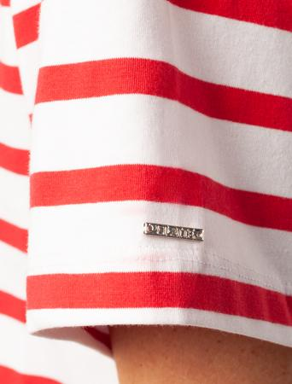 | Футболка из премиального хлопка с эластаном
 |  | Артикул | D49.962
 |  | Цвет | белый-красный
 |  | Состав | 92%Хлопок 8%ПУ
 |  | Футболка свободного силуэта выполнена из премиального хлопка с высоким содержанием эластана. Изделие украшено металлическим логотипом бренда. Идеально держит форму и сохраняет внешний вид в течение долговременного использования. Полоска актуальный тренд весенне-летнего сезона. Для создания образов «в морском стиле» хорошо сочетается с белым или темно-синим денимом.

 |  | Размер | Ед. измерения | Ваш заказ (шт/уп):

 |  | р.42, рост 170 | шт
 |  | р.44, рост 170 | шт
 |  | р.46, рост 170 | шт
 |  | р.48, рост 170 | шт
 |  | р.50, рост 170 | шт
 |  | р.52, рост 170 | шт
 |  | р.54, рост 170 | шт
 |  | р.56, рост 170 | шт

 |  | Цена за 1 шт.: | 1,190
 |  | Сумма: | 0

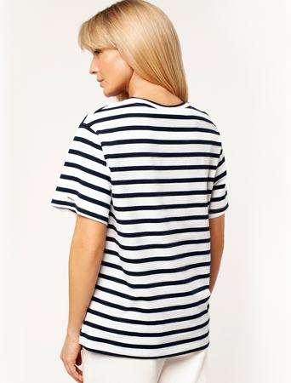
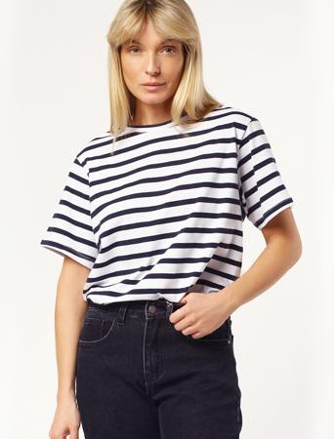
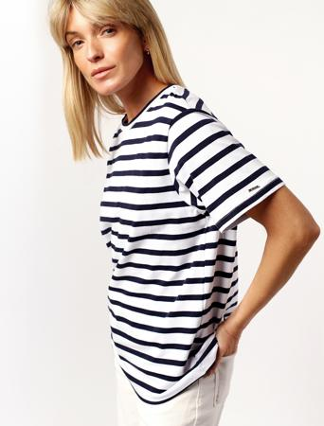 | 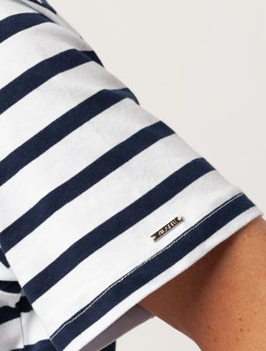 | Футболка из премиального хлопка с эластаном
 |  | Артикул | D49.962
 |  | Цвет | белый-синий
 |  | Состав | 92%Хлопок 8%ПУ
 |  | Футболка свободного силуэта выполнена из премиального хлопка с высоким содержанием эластана. Изделие украшено металлическим логотипом бренда. Идеально держит форму и сохраняет внешний вид в течение долговременного использования. Полоска актуальный тренд весенне-летнего сезона. Для создания образов «в морском стиле» хорошо сочетается с белым или темно-синим денимом.

 |  | Размер | Ед. измерения | Ваш заказ (шт/уп):

 |  | р.42, рост 170 | шт
 |  | р.44, рост 170 | шт
 |  | р.46, рост 170 | шт
 |  | р.48, рост 170 | шт
 |  | р.50, рост 170 | шт
 |  | р.52, рост 170 | шт
 |  | р.54, рост 170 | шт
 |  | р.56, рост 170 | шт

 |  | Цена за 1 шт.: | 1,190
 |  | Сумма: | 0

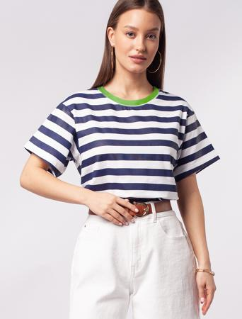 | 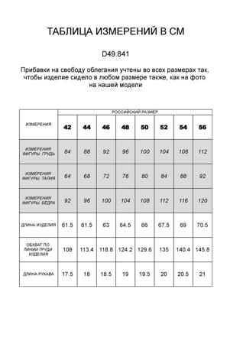 | Футболка из премиального хлопка с контрастной горловиной
 |  | Артикул | D49.841
 |  | Цвет | синий-белый
 |  | Состав | 92%Хлопок 8%ПУ
 |  | Футболка средней свободы облегания из премиального хлопка с высоким содержанием эластана. Контрастная горловина вносит летнее настроение в образ и не требует дополнительных аксессуаров. А широкая трендовая полоска поддержит расслабленный стиль. Изделие украшено металлическим логотипом бренда. Идеально держит форму и сохраняет внешний вид в течение долговременного использования.

 |  | Размер | Ед. измерения | Ваш заказ (шт/уп):

 |  | р.42, рост 170 | шт
 |  | р.44, рост 170 | шт
 |  | р.46, рост 170 | шт
 |  | р.48, рост 170 | шт
 |  | р.50, рост 170 | шт
 |  | р.52, рост 170 | шт
 |  | р.54, рост 170 | шт
 |  | р.56, рост 170 | шт

 |  | Цена за 1 шт.: | 1,190
 |  | Сумма: | 0

 |  |  | Сумма заказа: | 0

